MA
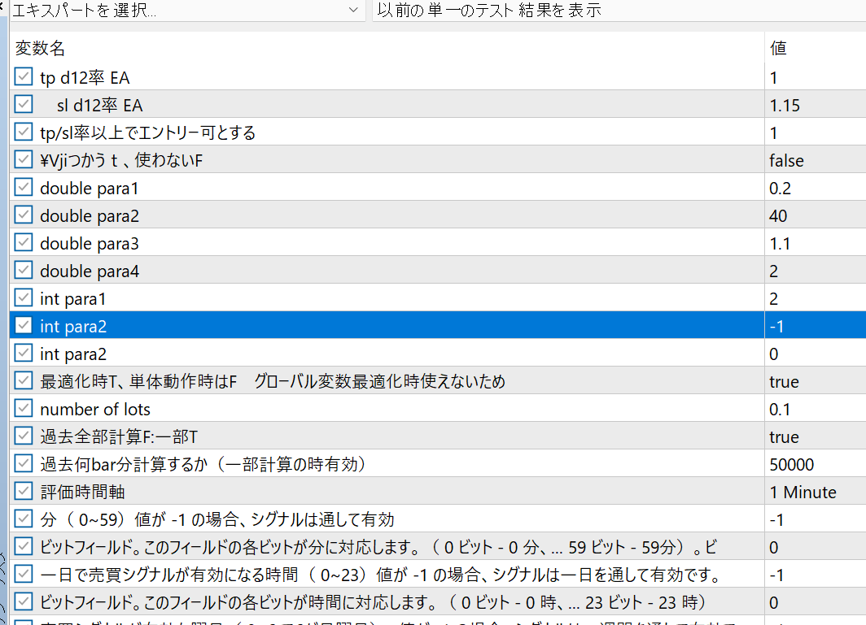
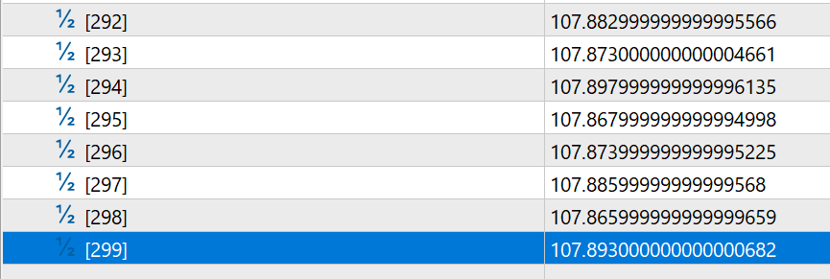
 |  |  |  |  |  |  |  |  | 手計算
 |  |  |  |  | EMA | SMA |  | EMA | SMA

 |  | 286 | 107.817
 |  | 287 | 107.809
 |  | 288 | 107.809
 |  | 289 | 107.855 |  |  |  |  | 107.82433333 | 107.82433333 |  |  |  | 107.82433333
 |  | 290 | 107.851 |  |  |  |  | 107.83766667 | 107.83833333 |  |  |  | 107.83833333
 |  | 291 | 107.863 |  |  |  |  | 107.85033333 | 107.85633333 |  |  |  | 107.85633333
 |  | 292 | 107.883 |  |  |  |  | 107.86666667 | 107.86566667 |  |  |  | 107.86566667
 |  | 293 | 107.873 |  |  |  |  | 107.86983333 | 107.873 |  |  |  | 107.873
 |  | 294 | 107.898 |  |  |  |  | 107.88391667 | 107.88466667 |  |  |  | 107.88466667
 |  | 295 | 107.868 |  |  |  |  | 107.87595833 | 107.87966667 |  |  |  | 107.87633333
 |  | 296 | 107.874 |  |  |  |  | 107.87497917 | 107.88 |  |  |  | 107.87516667
20 | 48 | 297 | 107.886 |  |  |  |  | 107.88048958 | 107.876 |  | 323.628 |  | 107.88058333
20 | 49 | 298 | 107.866 |  | 107.87370833 | 107.8753333 |  | 107.87324479 | 107.87533333 |  |  |  | 107.87329167
20 | 50 | 299 | 107.893 |  | 107.88370833 | 107.88166667 |  | 107.8831224 | 107.88166667 |  |  |  | 107.88314583

 |  |  |  |  |  |  |  | 期間以上のデータがあるとき
 |  |  |  |  |  |  |  | 初回は平均を出す
 |  |  |  |  |  |  |  | それ以降は、一つ前の計算結果に（N-1）をかけて、現在値を2倍して、加算したものを（N+1)
 |  |  |  |  |  |  |  | で割る
 |  |  | 更新タイミングはadd bar
 |  |  |  | emaデータがあるか
 |  |  |  |  | ない
 |  |  |  |  |  | 期間分のデータがあれば、平均
 |  |  |  |  |  | ないなら、作成できない。
 |  |  |  |  |  | 最新に格納する。
 |  |  |  |  |  | emaが一つできた。
 |  |  |  |  | ある
 |  |  |  |  |  | 一つ前のデータの計算結果を利用し、
 |  |  |  |  |  |  | 一つ前の計算結果に（N-1）をかけて、現在値を2倍して、加算したものを（N+1)
 |  |  |  |  |  |  | で割る

 |  |  |  |  | Add_new_barは確定足のみ
 |  |  |  |  |  |  | 入力candledata、close
 |  |  |  |  |  |  | 保持データ
 |  |  |  |  |  |  |  | 配列のデータ |  | double ma[]; |  | // | 配列のデータ
 |  |  |  |  |  |  |  | 有効データ数 |  | int ma_count; |  | // | 有効データ数
 |  |  |  |  |  |  |  | 期間 |  | int period; |  | // | 期間
 |  |  |  |  |  |  |  | タイプ |  | int typema;//0sma,1ema |  | // | タイプ
 |  |  |  |  |  | void | add_new_bar_calc(double &v[],int maxidx,int count){ // 確定足が入った配列、配列のサイズ、データの数 追加データは 配列サイズ-1に入っている。
 |  |  |  |  |  |  | Bar追加
 |  |  |  |  |  |  |  | 計算、データ移動・格納

 |  |  |  |  |  | void | Init | 初期化
 |  |  |  |  |  |  |  |  | 配列、数を初期化
 |  |  |  |  |  | bool | get_ma(int idx, double &out_data)
 |  |  |  |  |  |  | idx:最新0,1がその次に新しい。

 |  |  |  |  |  | bool | get_ma(double now_value,double &out_data)
 |  |  |  |  |  |  |  | 現在値渡して、現在のmaを計算

 |  |  |  |  |  | new | 下記を指定
 |  |  |  |  |  |  |  | 有効データ数 |  | int ma_count;
 |  |  |  |  |  |  |  | 期間 |  | int period;
 |  |  |  |  |  |  |  | タイプ |  | int typema;//0sma,1ema

 |  |  |  |  | MAの取りまとめ、クラス
 |  |  |  |  |  | 複数のMAを制御、サービス提供

 |  |  |  |  |  |  | 呼び出し
 |  |  |  |  |  |  |  | 足追加時の計算を登録したものに通知
 |  |  |  |  |  |  | データ利用
 |  |  |  |  |  |  |  | ｆｍｓｓｓ指定して現在oｒ何個目かをとる
 |  |  |  |  |  |  | 登録
 |  |  |  |  |  |  |  | period、type, ｆｍｓｓｓの指定
 |  |  |  |  |  |  |  | 2
 |  |  |  |  |  |  |  | 3

 |  |  |  |  |  |  | OOOOでALLCANDLEを生成後（中で、candledataも生成される）
 |  |  |  |  |  |  |  | ｃｄの指定したオブジェ取得して、BaseのTimeFrameに対して
 |  |  |  |  |  |  |  | 必要なMAを登録
 |  |  |  |  |  |  |  |  | BaseTimeFrame時間軸でXX使用オプション |  |  |  | Input bool Inp_USE_MA_PF=true;//T:MA使用、F未使用
 |  |  |  |  |  |  |  |  | BaseTimeFrame時間軸XXのPeriod |  |  |  | Input int Inp_USE_MA_PF_period_f=8;//
 |  |  |  |  |  |  |  |  |  |  |  |  | Input int Inp_USE_MA_PF_period_m=20;//
 |  |  |  |  |  |  |  |  |  |  |  |  | Input int Inp_USE_MA_PF_period_s=75;//
 |  |  |  |  |  |  |  |  |  |  |  |  | Input int Inp_USE_MA_PF_period_ss=200;//
 |  |  |  |  |  |  |  |  | BaseTimeFrame時間軸XXのType |  | ｓ、M,F |  | Input int Inp_USE_MA_PF_type=0;//0SMA,1EMA

 |  |  |  |  | oooo

 |  |  |  |  |  |  | On_initで呼び出し

 |  |  |  |  |  |  | 足確定フラグの不具合修正

 |  |  |  |  |  |  | テスト

 |  |  |  |  |  |  | バー確定の時の呼び出し処理。

 |  |  |  |  | サービス |  | I/F
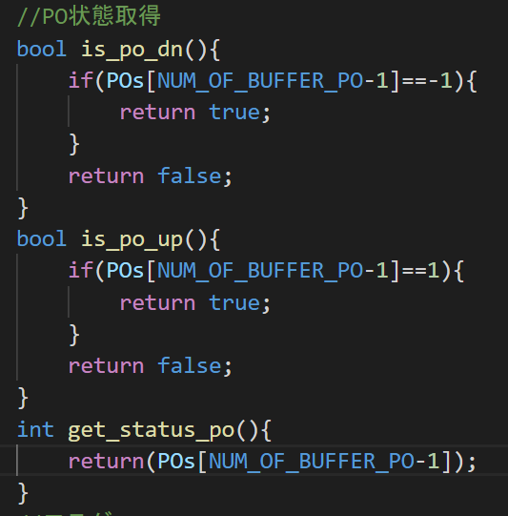

 |  |  |  |  |  |  |  |  | X,Frame,PoTyぺ
 |  |  |  |  |  |  |  |  | 0.2，2，0

 |  |  |  |  |  |  |  |  | 0.2，2，-1

 |  |  |  |  |  |  |  | 上記のEAの結果はNG。BaseTimeFrameがM5になっていたので、M1に変更して、再実施

 |  |  |  |  |  |  | 修正後
 |  |  |  |  |  |  |  | JPUS

 |  |  |  |  |  |  | 20年usjp

 |  |  |  |  |  |  | 21

 |  |  |  |  |  |  | 22：1-05

 |  |  |  |  |  |  | 2010から2205

Sheet2
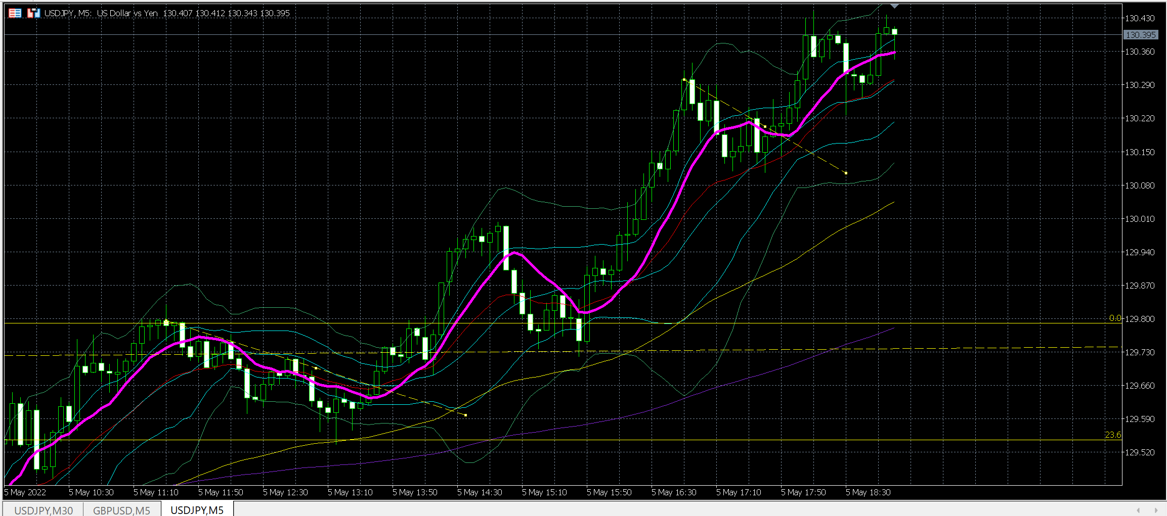

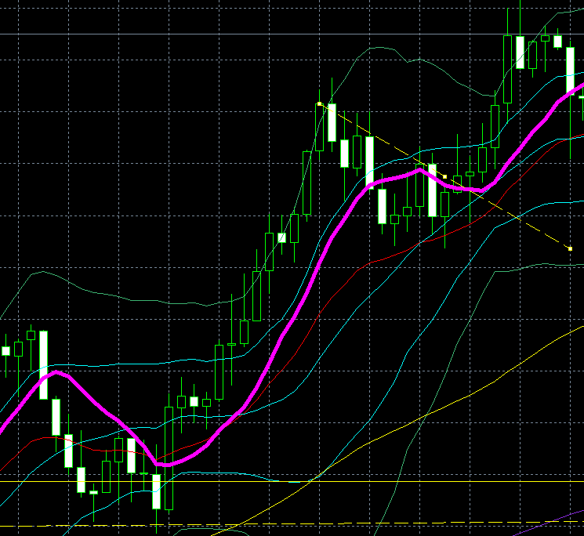
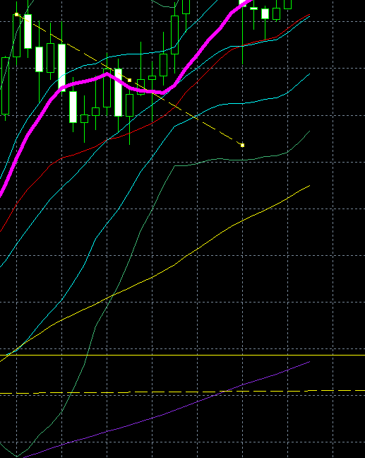
PO
EMA10を逆方向へ

